Feuil1
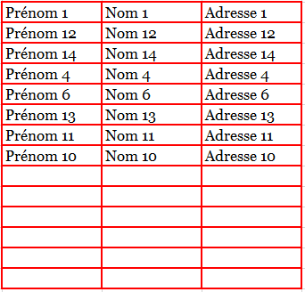
Transférer les valeurs d'un tableau à un autre en évitant les cellules vides et en gardant la position de chaque valeur par rapport aux autres valeurs.
codage
1 | Prénom 1 | Nom 1 | Adresse 1 | Prénom 1 | Nom 1 | Adresse 1
2 | Prénom 12 | Nom 12 | Adresse 12 | Prénom 12 | Nom 12 | Adresse 12
3 | Prénom 14 | Nom 14 | Adresse 14 | Prénom 14 | Nom 14 | Adresse 14
4 | Prénom 4 | Nom 4 | Adresse 4 | Prénom 4 | Nom 4 | Adresse 4
 |  |  |  | Prénom 6 | Nom 6 | Adresse 6
5 | Prénom 6 | Nom 6 | Adresse 6 | Prénom 13 | Nom 13 | Adresse 13
 |  |  |  | Prénom 11 | Nom 11 | Adresse 11
6 | Prénom 13 | Nom 13 | Adresse 13 | Prénom 10 | Nom 10 | Adresse 10

7 | Prénom 11 | Nom 11 | Adresse 11

8 | Prénom 10 | Nom 10 | Adresse 10
la colonne A peut être masquée, placée ailleurs ou sur une autre feuille
Ce que je veux

